Mệnh đề quan hệ
1 | hằng is a teacher |  |  | hang who works at hanu is a teacher
 | she works at Hanu

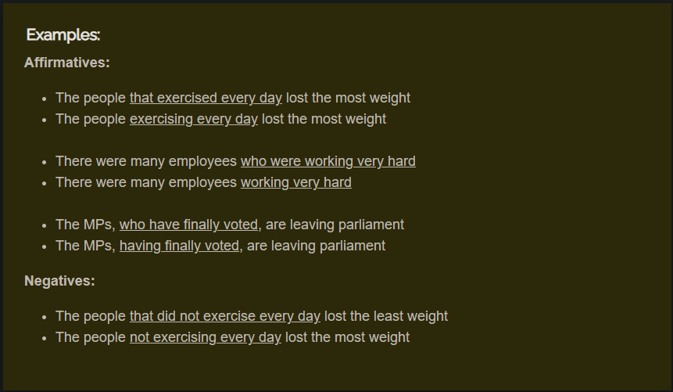
nếu động từ đứng sau đại từ quan hệ ở dạng chủ động, với các thì sau đây: hiện tại đơn, hiện tại tiếp diễn, quá khứ đơn, quá khứ tiếp diễn, hiện tại hoanmf thành, hiện tại hoàn thành tiếp diễn, bỏ đại từ quan hệ và động từ chuyển thành ving
 | hang | who | works at Hanu
 |  |  | worked
 |  |  | is/was working

 |  | bỏ tất, chỉ còn lại working
 |  | rút gọn mệnh đề quan hệ

 |  | the girl coming from Vietnam can speak english very well

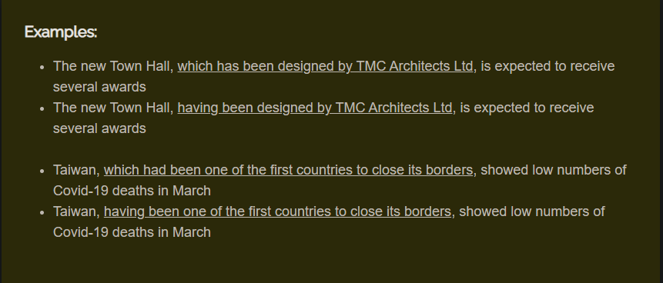

nếu động từ đứng sau đại từ quan hệ ở dạng bị động, ta bỏ đại từ quan hệ và to be chỉ giữ độngt ừ phân từ 2
 | the book which was published in 1900 in the best seller now
rút gọn | the book published in 1900 in the ….

 |  |  |  |  |  |  |  | the man who was arrested by the police yesterday lives in this city
 |  |  |  |  |  |  | reduce | the man arrested by the police yesterday …

 |  |  |  |  |  |  |  | the book which is on the table is hers
 |  |  |  |  |  |  | reduce | the book on the table is hers

 |  |  |  |  |  |  |  | the cat which is under the table is named Tom
 |  |  |  |  |  |  | reduce | the cat under the table is named Tom

 |  |  |  |  |  |  |  | the film, which was made in 1997 is about the wild animals
 |  |  |  |  |  |  | reduce | the film made in 1997 …

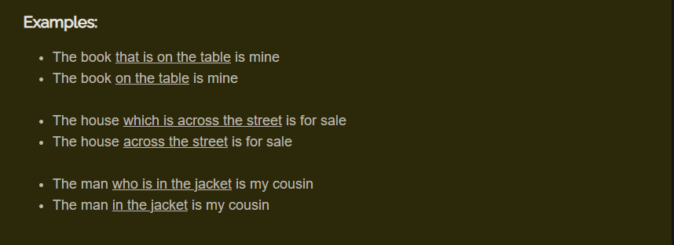

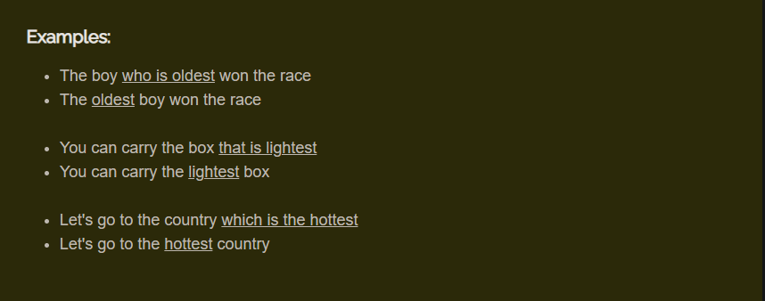

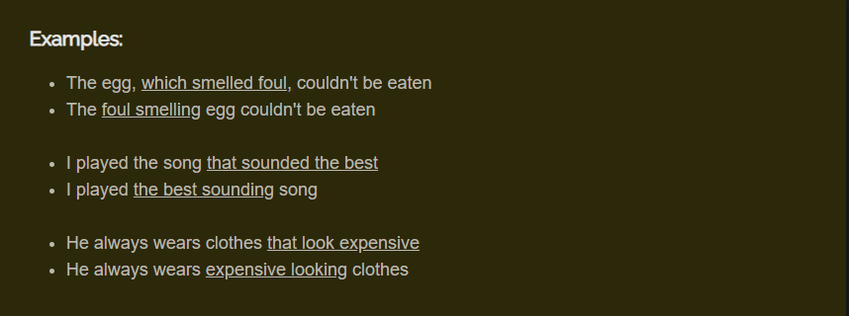

khi danh từ đứng trước có các chữ sau đây bổ ngữ: |  |  |  |  | the only | kia là ngôi nhà nơi mà bác hồ đã viết bản tuyên ngôn độc lập |  |  | this is the house where uncle Ho wrote the declaration of Independence
thì chuyển thành to do |  |  |  |  | the first | tên của cô gái cái người mua cho bạn chai nước là gì? |  |  | what's the name of the girl who bought the water bottle for you?
 |  |  |  |  | the last | đây là những câu hỏi khó mà chúng ta phải trả lời |  |  | These are difficult questions that we have to answer
 |  |  |  |  | the most | ông em có vài con mèo, vài trong số chúng có lông màu đen |  |  | my grandpa got a couple of cats, one of which have black feathers
 | Kiet is the last person who leaves the room |  |  |  |  | tinanic là bộ hpim duy nhất mà đc 13 giải oscar |  |  | Titanic is the only film to win 13 Oscar
rút gọn | kiet is the last person to leave the room |  |  |  |  | nghĩa địa là nơi người chết chôn ở đấy |  |  | the cemetery is a place where the dead are buried
 |  |  |  |  |  | neil armstrong là người đang ông đầu tiên bước lên mặt trăng |  |  | neil armstrong is the first person to foot on the moon
 | my grandmother who crossed the ocean in the boat |  |  |  |  | bà em là người đầu tiên đc bầu làm thủ tướng
 | my grandmother to cross the ocean in the boat |  |  |  |  | con đường mà dẫn đến trường e thì rất gập ghềnh |  |  | the road leading to the school is very bumpy
 |  |  |  |  |  | b biết cô gái cái người sống cạnh nhà t ko |  |  | do u know the girl who lives the next door to me
 | was neil armstrong the first person to set foot on the moon

những động từ or cụm từ sau đây |  |  |  | have | .+ danh từ + đại từ quan hệ + mệnh đề
 |  |  |  | had
 |  |  |  | here is
 |  |  |  | there is

đổi thành | mệnh đề + to + động từ nguyên thể
 | I have some assignments that I have to complete
rút gọn | I have some assignments to complete

 | here is the form that u have to fill in
rút | here is the form to fill in

chủ ngữ + đại từ quan hệ + to be + danh từ …
đỏi thành chủ ngữ, danh từ, động từ

 | mono, who is my idol is ST's brother
đổi | Mono, my idol, is ST's brother

hang is a teacher |  |  | hang who/whom/that/{đéo có mẹ gi} I admire is a teacher
I admire her

 | my dinh stadium which holding fourty thousand people
 | im not the man u r looking for

where, when, whose

 | hcm is the capital city where I was born
 | mother' day is the day when the children show their love to their mothers

 | minh, his bike was stolen last night is laughing
 | minh whose bike was stolen last night is laughing

 | here is some advices that I give u
 | here is some advices to give u
 | here is some advices I give u

 | the last person who leave the room must turn off the light
 | the last person to leave the room must turn off the light

 | mouth everest which is the most highest moutain in the world
 | mouth everest being the highest mountain

 | there are two boys both of whom call me very often
 | I have some houses all of which are in

Adjectives ending in ed or ing
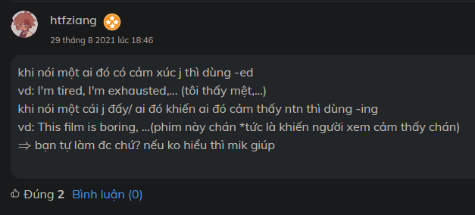

Adjectives ending in '-ed' and '-ing' | LearnEnglish (britishcouncil.org)

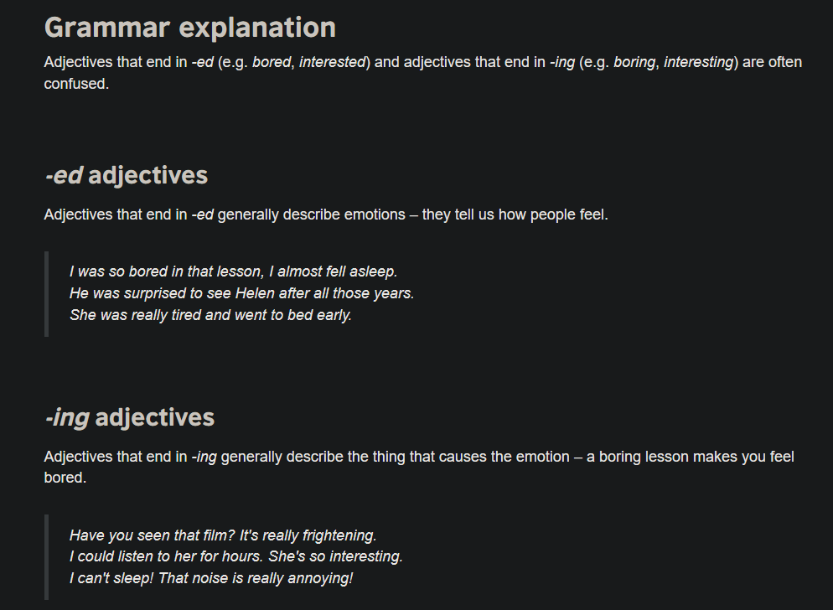

tận cùng là ing dùng để mô tả tính cách, tính chất, ddawncj điểm của người hoặc vật
 | và khi chủ ngữ là vật hoặc sự vật, sự việc
vd | the kitchen is disguting, it havent clean for many years

tận cùng là ed, mô tả cảm xúc, cảm nhận của người or khi chủ ngữ là người
vd | this job is so boring, so im bored with it
 | surpried party

tính từ + ing dùng để diễn tả bản chất, tính chất của 1 ai or 1 điều gì
 | this is an interesting guy
 | the babe is crying => the crying babe

 | mail should be sorted => the sorted mail

frozen food is not good for heath
imprisoned man
boring man
alarming clock
annoying issuse
the entertaining programme
exciting man

astonished |  | ngạc nhiên, bất ngờ
astonishing
overwhelmed |  | choáng ngợp
overwhelming
captivated = attract |  | quyến rũ, thu hút
captivating
astounded |  | kinh hoàng
astounding
touched |  | chạm tới cảm xúc, cảm động
touching
disturbed |  | bị quấy rầy
disturbing
disgusted |  | bất mãn | bẩn thỉu
disgusting
discouraged |  | chán nản
discouraging
airgravated |  | làm trầm trọng, nặng thêm
airgravating
amused |  | vui thích, thích thú
amusing
terrify |  | kinh hoàng, khiếp đảm
horrify |  | sợ hãi

quá nhiều bài tập về nhà thật kinh khủng. Nhiều sinh viên bị quá tải bởi lượng bài tập
 | to much homework is fritening. Many students are overloaded
các trò đùa của bạn thật là vui. Mình đc vui cười suốt cả buổi
 | your jokes were so funny. I was amused all the time
mình rất xúc động vs bộ phim vì các cảnh trong phim rất xúc động
 | I was very touched by the movie because the scenes in the movie are very emotional
 | I was touched by the film, for the scenes were touching
Ted đã quên kéo khóa quần và điều này làm anh ấy xấu hổ
 | ted forgot to zippen his trousers and this made him embarrassed
the alarming clock kept going off. I felt annoyed because it sounded annoying
her strict diet was motivating and she deserved to be motivated
my whole school was so depressed when we heard about the disaster in china
my mom was annoied by what she had found out under my bed

